Hinweise
Das Programm dient dazu, Schüler und Lehrer auf die neue Prüfungsordnung an der beruflichen Oberschule ab dem Schuljahr 2018/19 vorzubereiten und eigene Situationen, insbesondere den eigenen Streichvorschlag zu erstellen.
In dem Arbeitsblatt Demo FOS 12 sind bereits Noten eingetragen und einige Noten durch ein nebengestelltes x gestrichen. Es können damit verschiedene Strategien beim Streichen von Noten durchgespielt werden. Zudem können dann Noten für die schriftlichen Prüfungen eingetragen werden und die Auswirkungen eventueller mündlicher Prüfungen simuliert werden.
In den Arbeitsblättern FOS 12 und BOS 12 können von den Schülern die eigenen Noten eingetragen werden. In der Woche vor den Prüfungen erhalten die Schüler die letzten Halbjahresergebnisse (HJE) und einen Streichvorschlag von der Schule. Dieser kann mit dem Programm analysiert und mögliche Änderungen vom Schüler bei der offiziellen Notenbekanntgabe erklärt werden.
Hinweis: Beim Start des Programms müssen Makros aktiviert werden.

FOBOSO §35
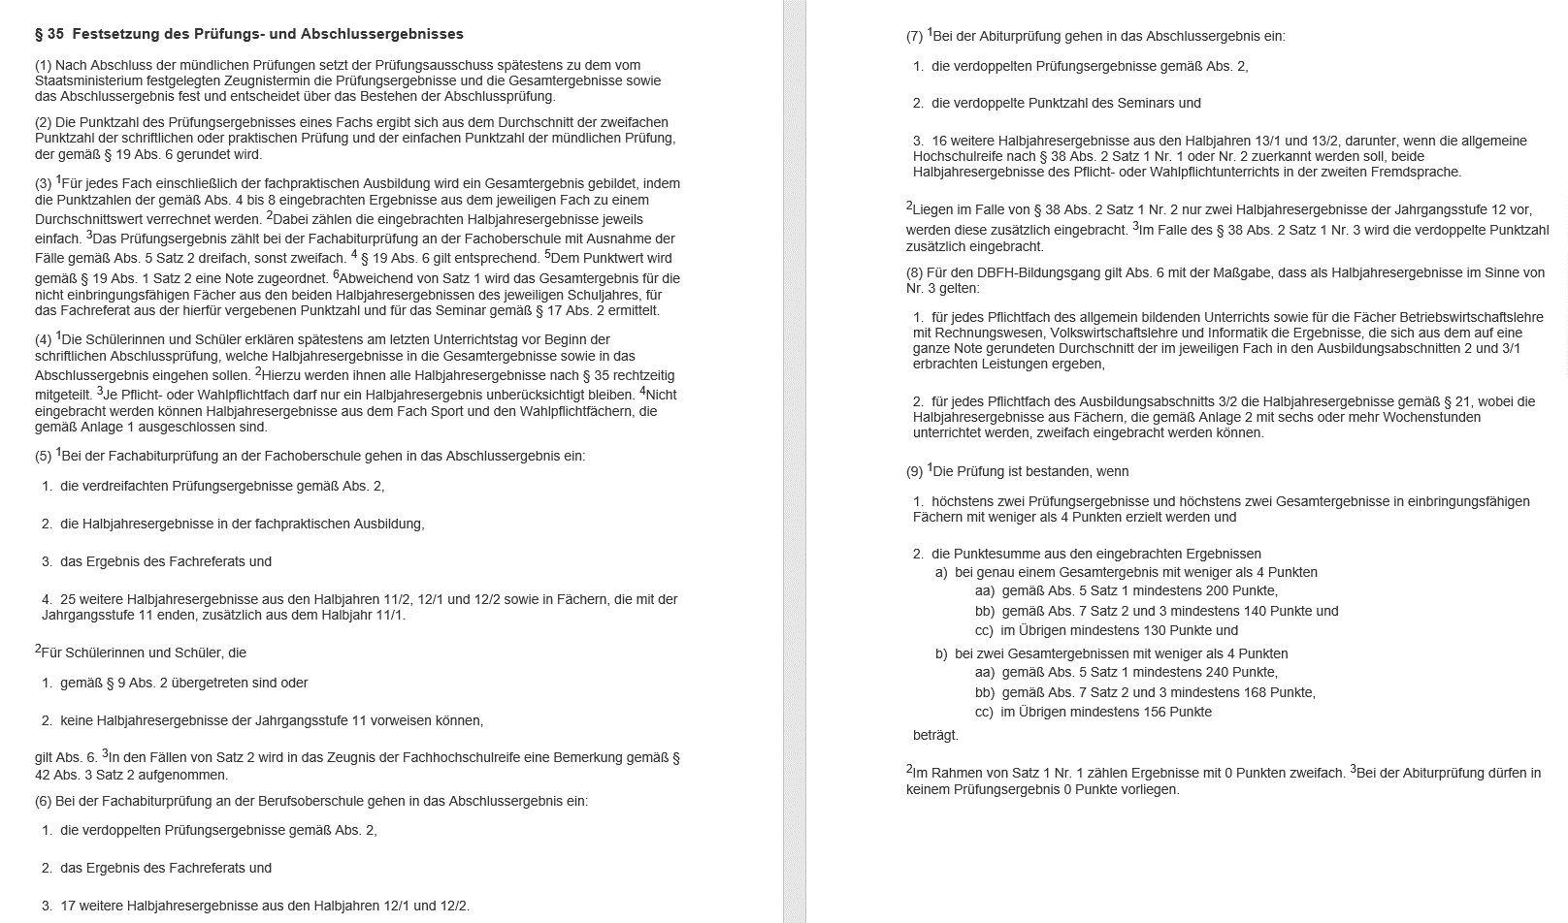

FOBOSO Anlagen
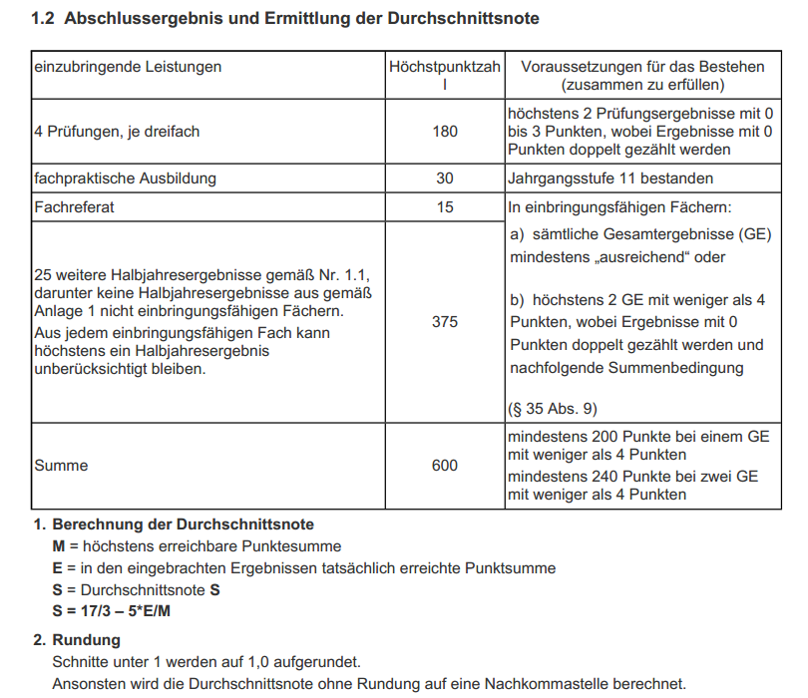
FOS 12
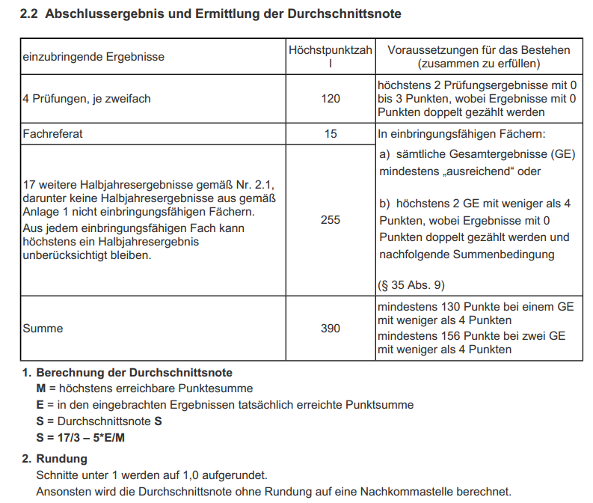
BOS 12

